Chi tiết địa chất
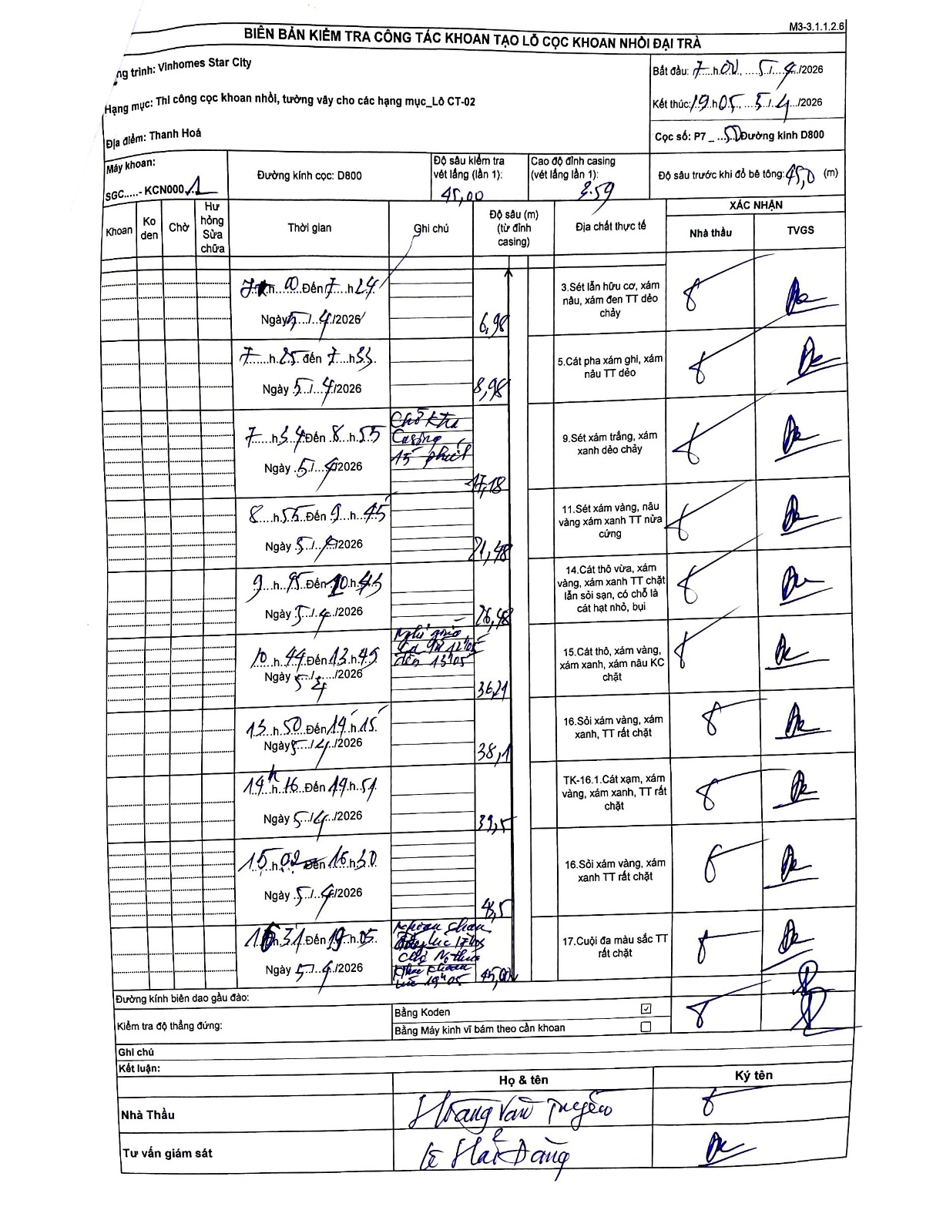
Dự án | Star City Thanh Hóa
Hạng mục | Thi công cọc khoan nhồi, tường vây cho các hạng mục_Lô CT-02
Tên bộ phận | Cọc khoan nhồi
Số hiệu cọc | P7-50
Tên Máy khoan | SGC-KCN0001
Đường kính | D800
Bắt đầu thi công | 07:00 05/04/2026
Kết thúc thi công | 19:05 05/04/2026

Địa chất TT | Đường kính | Mô tả lớp thiết kế | Từ (h) | Đến (h) | Cao độ từ | Cao độ đến | T.Gian (h) | Dài (m) | V (m/h) | Ghi chú
1 | D800 | Sét lẫn hữu cơ, xám nâu, xám đen TT dẻo chảy | 07:00 | 07:24 | 0.71 | -6.27 | 0.4 | 6.98 | 17.45
2 | D800 | Cát pha xám ghi, xám nâu TT dẻo | 07:25 | 08:55 | -6.27 | -8.27 | 1.5 | 2 | 1.33
3 | D800 | Sét xám trắng, xám xanh dẻo chảy | 08:55 | 09:45 | -8.27 | -16.47 | 0.83 | 8.2 | 9.84
4 | D800 | Sét xám vàng, nâu vàng xám xanh TT nửa cứng | 09:45 | 10:45 | -16.47 | -20.77 | 1 | 4.3 | 4.3
5 | D800 | Cát thô vừa, xám vàng, xám xanh TT chặt lẫn sỏi sạn, có chỗ là cát hạt nhỏ, bụi | 10:44 | 13:45 | -20.77 | -26.27 | 3.02 | 5.5 | 1.82
6 | D800 | Cát thô, xám vàng, xám xanh, xám nâu KC chặt | 13:50 | 14:15 | -26.27 | -35.53 | 0.42 | 9.26 | 22.22
7 | D800 | Sỏi xám vàng, xám xanh, TT rất chặt | 14:15 | 14:54 | -35.53 | -37.39 | 0.65 | 1.86 | 2.86
8 | D800 | TK-16.1.Cát xạm, xám vàng, xám xanh, TT rất chặt | 14:54 | 15:02 | -37.39 | -38.79 | 0.13 | 1.4 | 10.5
9 | D800 | Sỏi xám vàng, xám xanh TT rất chặt | 15:02 | 16:30 | -38.79 | -40.79 | 1.47 | 2 | 1.36
10 | D800 | Cuội đa màu sắc TT rất chặt | 16:31 | 19:05 | -40.79 | -44.29 | 2.57 | 3.5 | 1.36

ẢNH BIÊN BẢN GỐC

